マップナビおおさか操作
【住所検索画面】 | 【工事の場所の座標（マップナビおおさかURL）を取得する方法】 | 入力フォームへ戻る
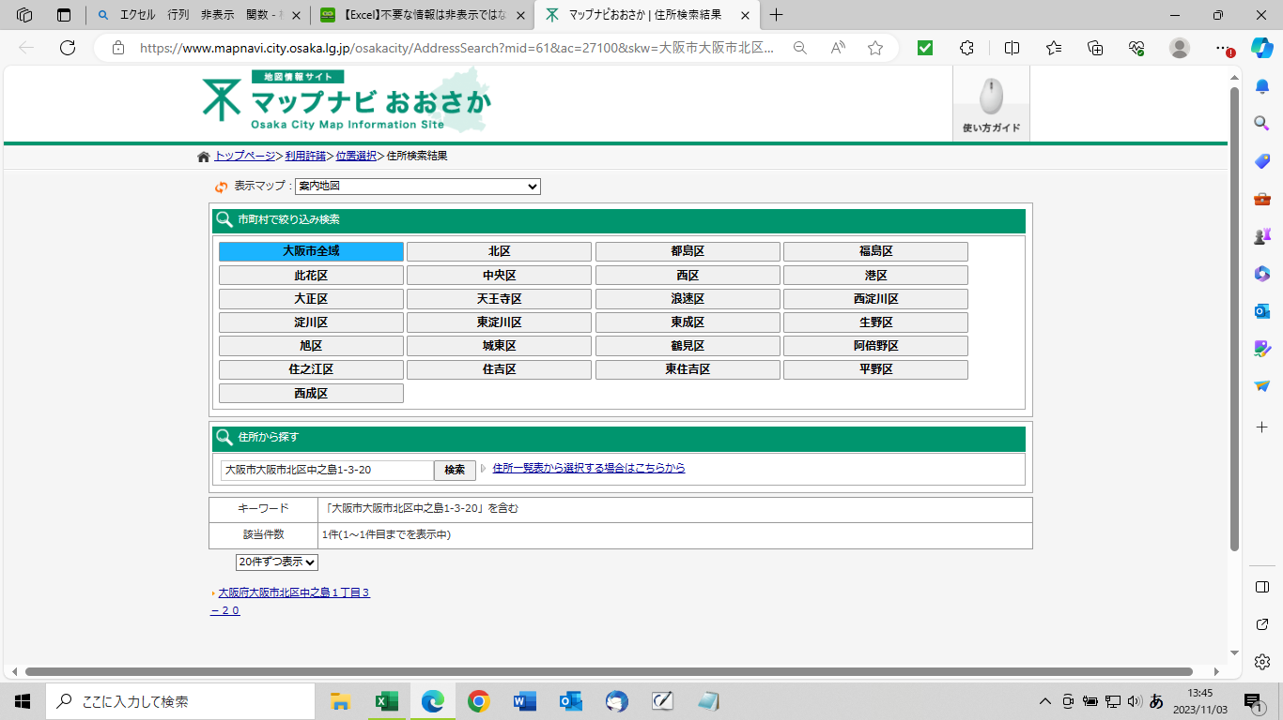
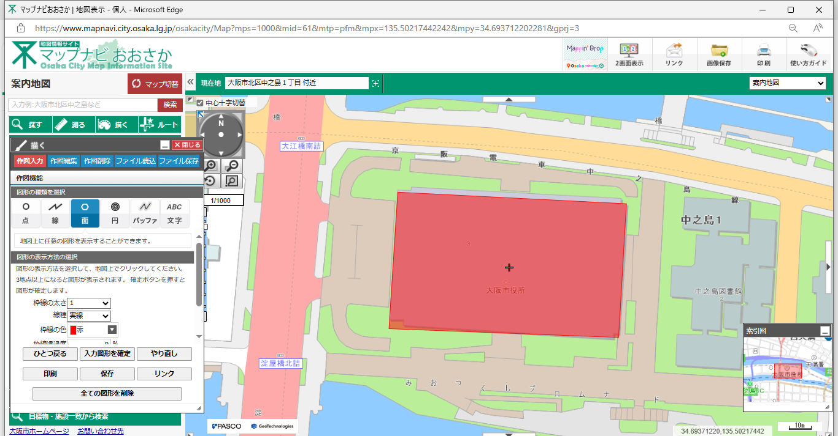

②この枠内を全てコピーし、
3.工事の場所 欄に貼り付けしてください。

①地図の中心（＋）を
工事場所に合わせる
住所をクリックする

別表１
別表１ |  |  |  |  |  |  |  |  |  |  |  |  |  |  |  |  |  |  |  |  |  |  |  | （Ａ４） |  | 対象外 添付不要
 |  |  |  |  |  |  |  |  |  |  |  |  |  |  |  |  |  |  |  | 建築物に係る解体工事
 |  |  |  |  | 分別解体等の計画等 |  |  |  |  |  |  |  |  |  |  |  |  |  |  |  |  |  |  |  | 大阪市電子申請専用様式 Ver.1.5(R0804)

建築物の構造 |  |  |  |  |  | □ | 木造 |  |  | □ | 鉄骨鉄筋コンクリート造 |  |  |  |  |  |  | □ | 鉄筋コンクリート造
 |  |  |  |  |  | □ | 鉄骨造 |  |  | □ | コンクリートブロック造 |  |  |  |  |  |  | ■ | その他 |  | （ | 0 |  |  | ）
建築物に関する調査の結果 |  |  | 建築物の状況 |  |  | 築年数 |  |  |  |  | 年 | 、 | 棟数 |  |  |  | 棟
 |  |  |  |  |  | その他 |  | （ |  |  |  |  |  |  |  |  |  |  |  |  |  |  |  |  | ）
該当する箇所にチェックしてください（複数選択可）。
 |  |  | 周辺状況 |  |  | 周辺にある施設 |  |  |  |  |  | 住宅 |  |  |  | 商業施設 |  |  |  |  | 学校
 |  |  |  |  |  |  |  |  |  |  |  | 病院 |  |  |  | その他（ |  |  |  |  |  |  |  |  | ）
 |  |  |  |  |  | 敷地境界との最短距離 |  |  |  |  |  |  |  | 約 |  |  | ｍ
 |  |  |  |  |  | その他 |  | （ |  |  |  |  |  |  |  |  |  |  |  |  |  |  |  |  | ）
建築物に関する調査の結果及び工事着手前に実施する措置の内容 |  |  |  |  |  | 建築物に関する調査の結果 |  |  |  |  |  |  |  |  |  |  | 工事着手前に実施する措置の内容
 |  |  | 作業場所 |  |  | 作業場所 |  |  |  | 十分 |  |  | 不十分
 |  |  |  |  |  | その他 |  | （ |  |  |  |  |  |  |  | ）
 |  |  | 搬出経路 |  |  | 障害物 |  |  | 有 | （ |  |  |  | ） |  | 無
 |  |  |  |  |  | 前面道路の幅員 |  |  |  |  | 約 |  |  | ｍ
 |  |  |  |  |  | 通学路 |  |  | 有 |  |  | 無
 |  |  |  |  |  | その他 |  | （ |  |  |  |  |  |  |  | ）
 |  |  | 残存物品 |  |  |  | 有 | （ |  |  |  |  |  |  |  | ）
 |  |  |  |  |  |  | 無
 |  |  | 特定建設資材への付着物 |  |  |  | 有 | （ |  |  |  |  |  |  |  | ）
 |  |  |  |  |  |  | 無
 |  |  | 他法令関係 | 石綿 （大気汚染防止法・安全衛生法石綿則・大阪府生活環境の保全等に関する条例） |  |  | 有 ( |  | 飛散性石綿（吹付け石綿等） |  |  |  |  |  |  |  | 事前調査結果報告
 |  |  |  |  |  |  |  |  | 非飛散性石綿（石綿含有成型板等） |  |  |  |  |  |  |  |  | 報告済 |  |  |  | 報告予定
 |  |  |  |  |  |  |  |  | 使用面積 |  |  |  |  | ㎡
 |  |  |  |  |  |  |  |  |  |  |  |  |  |  |  |  | 特定粉じん排出等作業実施届出
 |  |  |  |  |  | 特定建設資材への付着（ |  |  |  |  |  |  | 有 |  | 無 | ） |  | 届出済 |  |  |  | 届出予定
 |  |  |  |  |  |  | 無 |  |  |  |  |  |  |  |  |  |  | 届出対象外
 |  |  |  | フロン（フロン排出抑制法） |  |  | 有（業務用のエアコン・冷凍冷蔵機器のうちフロ
 |  |  |  |  |  |  | ン類が使われているもの）
 |  |  |  |  |  |  | 無
 |  |  | その他

工程ごとの作業内容及び解体方法 | 工程 |  |  |  |  | 作業内容 |  |  |  |  |  |  |  |  |  |  | 分別解体等の方法
 | ①建築設備・内装材等 |  |  |  |  | 建築設備･内装材等の取り外し |  |  |  |  |  |  |  |  |  |  |  | 手作業
 |  |  |  |  |  |  | 有 |  |  | 無 |  |  |  |  |  |  |  | 手作業・機械作業の併用
 |  |  |  |  |  |  |  |  |  |  |  |  |  |  |  |  | 併用の場合の理由( |  |  |  |  |  |  |  | )
 | ②屋根ふき材 |  |  |  |  | 屋根ふき材の取り外し |  |  |  |  |  |  |  |  |  |  |  | 手作業
 |  |  |  |  |  |  | 有 |  |  | 無 |  |  |  |  |  |  |  | 手作業・機械作業の併用
 |  |  |  |  |  |  |  |  |  |  |  |  |  |  |  |  | 併用の場合の理由( |  |  |  |  |  |  |  | )
 | ③外装材・上部構造部分 |  |  |  |  | 外装材・上部構造部分の取り壊し |  |  |  |  |  |  |  |  |  |  |  | 手作業
 |  |  |  |  |  |  | 有 |  |  | 無 |  |  |  |  |  |  |  | 手作業・機械作業の併用
 | ④基礎・基礎ぐい |  |  |  |  | 基礎・基礎ぐいの取り壊し |  |  |  |  |  |  |  |  |  |  |  | 手作業
 |  |  |  |  |  |  | 有 |  |  | 無 |  |  |  |  |  |  |  | 手作業・機械作業の併用
 | ⑤その他 |  |  |  |  | その他の取り壊し |  |  |  |  |  |  |  |  |  |  |  | 手作業
 | （ |  |  |  | ） |  | 有 |  |  | 無 |  |  |  |  |  |  |  | 手作業・機械作業の併用
工事の工程の順序 |  |  |  |  |  | □ | 上の工程における①→②→③→④の順序
内装材に木材が含まれる場合は「☑」
内装材に木材が含まれない場合は「□」
を選択してください。
 |  |  |  |  |  | ☑ | その他（ |  |  |  |  |  |  |  |  |  |  |  |  |  |  |  |  |  | ）
 |  |  |  |  |  | その他の場合の理由（ |  |  |  |  |  |  |  |  |  |  |  |  |  |  |  |  |  |  | ）
 |  | 内装材に木材が含まれる場合 |  |  |  | ①の工程における木材の分別に支障となる建設資材の事前の取り外し
 |  |  |  |  |  |  | 可 |  |  | 不可
 |  |  |  |  |  | 不可の場合の理由（ |  |  |  |  |  |  |  |  |  |  |  |  |  |  |  |  |  |  | ）
建築物に用いられた建設資材の量の見込み |  |  |  |  |  |  |  |  |  |  |  |  |  |  | トン
廃棄物発生見込量 | 特定建設資材廃棄物の種類ごとの量の見込み及びその発生が見込まれる建築物の部分 |  |  |  |  | 種類 |  |  |  |  |  | 量の見込み |  |  |  |  | 発生が見込まれる部分（注）
「種類」は該当する箇所にチェックしてください（複数選択可）。
「発生が見込まれる部分」も該当する箇所にチェックしてください（複数選択可）。
 |  |  |  |  |  |  | コンクリート塊 |  |  |  |  |  |  |  |  |  |  | ① |  | ② |  | ③ | ④ |  | ⑤
 |  |  |  |  |  |  |  |  |  |  |  |  |  |  | トン
 |  |  |  |  |  |  | ｱｽﾌｧﾙﾄ･ｺﾝｸﾘｰﾄ塊 |  |  |  |  |  |  |  |  |  |  | ① |  | ② |  | ③ | ④ |  | ⑤
 |  |  |  |  |  |  |  |  |  |  |  |  |  |  | トン
 |  |  |  |  |  |  | 建設発生木材 |  |  |  |  |  |  |  |  |  |  | ① |  | ② |  | ③ | ④ |  | ⑤
 |  |  |  |  |  |  |  |  |  |  |  |  |  |  | トン
 | （注） ①建築設備・内装材等 ②屋根ふき材 ③外装材・上部構造部分 ④基礎・基礎ぐい ⑤その他
備考

□欄には、該当箇所に「レ」を付すこと。

提出前に、黄色セルが残っていないかご確認ください。
黄色セルがある場合は、入力してください。
水色セルは残っていても構いません。
このままの設定で印刷しますと、別表１のみ印刷できます（A４用紙縦向き印刷）。

別表２
別表２ |  |  |  |  |  |  |  |  |  |  |  |  |  |  |  |  |  |  |  |  |  |  | （Ａ４） |  | 対象外 添付不要
 |  |  |  |  |  |  |  |  |  |  |  |  |  | 建築物に係る新築工事等（新築・増築・修繕・模様替）
 |  |  |  | 分別解体等の計画等 |  |  |  |  |  |  |  |  |  |  |  |  |  |  |  |  |  |  |  | 大阪市電子申請専用様式 Ver.1.5(R0804)

該当する箇所にチェックしてください（複数選択可）。
使用する特定建設 資材の種類 |  |  |  |  |  |  | コンクリート |  |  |  |  |  | コンクリート及び鉄から成る建設資材
 |  |  |  |  |  |  | アスファルト・コンクリート |  |  |  |  |  |  |  |  | 木材
建築物に関する調査の結果 |  | 建築物の状況 |  |  |  | 築年数 |  |  |  |  | 年 | 、 | 棟数 |  |  |  | 棟
 |  |  |  |  |  | その他 |  | （ |  |  |  |  |  |  |  |  |  |  |  |  |  |  |  | ）
該当する箇所にチェックしてください（複数選択可）。
 |  | 周辺状況 |  |  |  | 周辺にある施設 |  |  |  |  |  | 住宅 |  |  |  | 商業施設 |  |  |  | 学校
 |  |  |  |  |  |  |  |  |  |  |  | 病院 |  |  |  | その他（ |  |  |  |  |  |  |  | ）
 |  |  |  |  |  | 敷地境界との最短距離 |  |  |  |  |  |  |  | 約 |  |  | ｍ
 |  |  |  |  |  | その他 |  | （ |  |  |  |  |  |  |  |  |  |  |  |  |  |  |  | ）
建築物に関する調査の結果及び工事着手前に実施する措置の内容 |  |  |  |  |  | 建築物に関する調査の結果 |  |  |  |  |  |  |  |  |  |  | 工事着手前に実施する措置の内容
 |  | 作業場所 |  |  |  | 作業場所 |  |  |  | 十分 |  |  | 不十分
 |  |  |  |  |  | その他 |  | （ |  |  |  |  |  |  |  | ）
 |  | 搬出経路 |  |  |  | 障害物 |  |  | 有 | （ |  |  |  | ） |  | 無
 |  |  |  |  |  | 前面道路の幅員 |  |  |  |  | 約 |  |  | ｍ
 |  |  |  |  |  | 通学路 |  |  | 有 |  |  | 無
 |  |  |  |  |  | その他 |  | （ |  |  |  |  |  |  |  | ）
 |  | 残存物品 |  |  |  |  | 有 | （ |  |  |  |  |  |  |  | ）
 |  |  |  |  |  |  | 無
 |  | 特定建設資材への付着物（修繕・模様替工事のみ） |  |  |  |  | 有 | （ |  |  |  |  |  |  |  | ）
 |  |  |  |  |  |  | 無
 |  | 他法令関係 （修繕・模様替工事のみ） | 石綿 （大気汚染防止法・安全衛生法石綿則・大阪府生活環境の保全等に関する条例） |  |  |  | 有 ( |  | 飛散性石綿（吹付け石綿等） |  |  |  |  |  |  |  | 事前調査結果報告
 |  |  |  |  |  |  |  |  | 非飛散性石綿（石綿含有成型板等） |  |  |  |  |  |  |  |  | 報告済 |  |  | 報告予定
 |  |  |  |  |  |  |  |  | 使用面積 |  |  |  |  | ㎡
 |  |  |  |  |  |  |  |  |  |  |  |  |  |  |  |  | 特定粉じん排出等作業実施届出
 |  |  |  |  |  | 特定建設資材への付着（ |  |  |  |  |  |  | 有 |  | 無 | ） |  | 届出済 |  |  | 届出予定
 |  |  |  |  |  |  | 無 |  |  |  |  |  |  |  |  |  |  | 届出対象外
 |  |  | フロン（フロン排出抑制法） |  |  |  | 有（業務用のエアコン・冷凍冷蔵機器のうちフロ
 |  |  |  |  |  |  | ン類が使われているもの）
 |  |  |  |  |  |  | 無
 |  | その他

工程ごとの作業内容 | 工程 |  |  |  |  | 作業内容
 | ①造成等 |  |  |  |  | 造成等の工事 |  |  |  |  |  |  |  | 有 |  | 無

 | ②基礎・基礎ぐい |  |  |  |  | 基礎・基礎ぐいの工事 |  |  |  |  |  |  |  | 有 |  | 無

 | ③上部構造部分・外装 |  |  |  |  | 上部構造部分・外装の工事 |  |  |  |  |  |  |  | 有 |  | 無

 | ④屋根 |  |  |  |  | 屋根の工事 |  |  |  |  |  |  |  | 有 |  | 無

 | ⑤建築設備・内装等 |  |  |  |  | 建築設備・内装等の工事 |  |  |  |  |  |  |  | 有 |  | 無

 | ⑥その他 |  |  |  |  | その他の工事 |  |  |  |  |  |  |  | 有 |  | 無
 | （ |  |  |  | ）
「種類」は該当する箇所にチェックしてください（複数選択可）。
「発生が見込まれる部分」も該当する箇所にチェックしてください（複数選択可）。
廃棄物発生見込量 | 特定建設資材廃棄物の種類ごとの量の見込み並びに特定建設資材が使用される建築部分及び特定建設資材廃棄物の発生が見込まれる建築物の部分 |  |  |  |  | 種類 |  |  |  |  |  | 量の見込み |  |  |  |  | 使用する部分又は発生が見込まれる部分（注）
 |  |  |  |  |  |  | コンクリート塊 |  |  |  |  |  |  |  |  |  |  | ① |  | ② |  | ③
 |  |  |  |  |  |  |  |  |  |  |  |  |  |  | トン |  |  |  | ④ |  | ⑤ |  | ⑥
 |  |  |  |  |  |  | ｱｽﾌｧﾙﾄ･ｺﾝｸﾘｰﾄ塊 |  |  |  |  |  |  |  |  |  |  | ① |  | ② |  | ③
 |  |  |  |  |  |  |  |  |  |  |  |  |  |  | トン |  |  |  | ④ |  | ⑤ |  | ⑥
 |  |  |  |  |  |  | 建設発生木材 |  |  |  |  |  |  |  |  |  |  | ① |  | ② |  | ③
 |  |  |  |  |  |  |  |  |  |  |  |  |  |  | トン |  |  |  | ④ |  | ⑤ |  | ⑥
 | （注） ①造成等 ②基礎 ③上部構造部分・外装 ④屋根 ⑤建築設備・内装 ⑥その他
備考

□欄には、該当箇所に「レ」を付すこと。
提出前に、黄色セルが残っていないかご確認ください。
黄色セルがある場合は、入力してください。
水色セルは残っていても構いません。
このままの設定で印刷しますと、別表２のみ印刷できます（A４用紙縦向き印刷）。

別表３
別表３ |  |  |  |  |  |  |  |  |  |  |  |  |  |  |  |  |  |  |  |  |  |  |  | （Ａ４） |  | 対象外 添付不要
 |  |  |  |  |  |  |  |  |  |  | 建築物以外のものに係る解体工事又は新築工事等（土木工事等）
 |  |  |  | 分別解体等の計画等 |  |  |  |  |  |  |  |  |  |  |  |  |  |  |  |  |  |  |  |  | 大阪市電子申請専用様式 Ver.1.5(R0804)

工作物の構造 （解体工事のみ） |  |  |  |  |  | 鉄筋コンクリート造 |  |  |  |  |  |  | その他（ |  |  |  |  |  |  |  |  |  |  |  | ）

工事の種類 |  |  |  |  |  | 新築工事 |  |  |  |  | 維持・修繕工事 |  |  |  |  |  | 解体工事
 |  |  |  |  |  | 電気 |  |  | 水道 |  |  | ガス |  |  | 下水道 |  |  |  | 鉄道 |  |  | 電話
 |  |  |  |  |  | その他 |  | （ |  |  |  |  |  |  |  |  |  |  |  |  |  |  |  |  | ）
該当する箇所にチェックしてください（複数選択可）。
使用する特定建設資材の種類 （新築・維持・修繕工事のみ） |  |  |  |  |  | コンクリート |  |  |  |  | コンクリート及び鉄から成る建設資材
 |  |  |  |  |  | アスファルト・コンクリート |  |  |  |  |  |  |  | 木材
工作物に関する調査の結果 |  | 工作物の状況 |  |  | 築年数 |  |  |  |  | 年
 |  |  |  |  | その他 |  | （ |  |  |  |  |  |  |  |  |  |  |  |  |  |  |  |  |  | ）
該当する箇所にチェックしてください（複数選択可）。
 |  | 周辺状況 |  |  | 周辺にある施設 |  |  |  |  |  | 住宅 |  |  |  | 商業施設 |  |  |  |  | 学校
 |  |  |  |  |  |  |  |  | 病院 |  |  | その他 |  | （ |  |  |  |  |  |  |  |  |  |  | ）
 |  |  |  |  | 敷地境界との最短距離 |  |  |  |  |  |  | 約 |  |  | ｍ
 |  |  |  |  | その他 |  | （ |  |  |  |  |  |  |  |  |  |  |  |  |  |  |  |  |  | ）
工作物に関する調査の結果及び工事着手前に実施する措置の内容 |  |  |  |  | 建築物に関する調査の結果 |  |  |  |  |  |  |  |  |  |  | 工事着手前に実施する措置の内容
 |  | 作業場所 |  |  | 作業場所 |  |  |  | 十分 |  |  | 不十分
 |  |  |  |  | その他 |  | （ |  |  |  |  |  |  |  | ）
 |  | 搬出経路 |  |  | 障害物 |  |  | 有 | （ |  |  |  | ） |  | 無
 |  |  |  |  | 前面道路の幅員 |  |  |  |  | 約 |  |  | ｍ
 |  |  |  |  | 通学路 |  |  | 有 |  |  | 無
 |  |  |  |  | その他 |  | （ |  |  |  |  |  |  |  | ）
 |  | 特定建設資材への付着物（解体・維持・修繕工事のみ） |  |  |  | 有 | （ |  |  |  |  |  |  |  | ）
 |  |  |  |  |  | 無
 |  | 他法令関係 （解体・維持・修繕工事のみ） | 石綿 （大気汚染防止法・安全衛生法石綿則・大阪府生活環境の保全等に関する条例） |  |  | 有 ( |  | 飛散性石綿（吹付け石綿等） |  |  |  |  |  |  |  | 事前調査結果報告
 |  |  |  |  |  |  |  | 非飛散性石綿（石綿含有成型板等） |  |  |  |  |  |  |  |  | 報告済 |  |  |  | 報告予定
 |  |  |  |  |  |  |  | 使用面積 |  |  |  |  | ㎡ |  |  |  | 報告対象外
 |  |  |  |  |  |  |  |  |  |  |  |  |  |  |  | 特定粉じん排出等作業実施届出
 |  |  |  |  | 特定建設資材への付着（ |  |  |  |  |  |  | 有 |  | 無 | ） |  | 届出済 |  |  |  | 届出予定
 |  |  |  |  |  | 無 |  |  |  |  |  |  |  |  |  |  | 届出対象外
 |  | その他

工程ごとの作業内容及び解体方法 | 工程 |  |  |  | 作業内容 |  |  |  |  |  |  |  |  |  |  | 分別解体等の方法
 |  |  |  |  |  |  |  |  |  |  |  |  |  |  |  | （解体工事のみ）
 | ①仮設 |  |  |  | 仮設工事 |  |  |  |  |  | 有 |  | 無 |  |  |  | 手作業
 |  |  |  |  |  |  |  |  |  |  |  |  |  |  |  |  | 手作業・機械作業の併用
 | ②土工 |  |  |  | 土工事 |  |  |  |  |  | 有 |  | 無 |  |  |  | 手作業
 |  |  |  |  |  |  |  |  |  |  |  |  |  |  |  |  | 手作業・機械作業の併用
 | ③基礎 |  |  |  | 基礎工事 |  |  |  |  |  | 有 |  | 無 |  |  |  | 手作業
 |  |  |  |  |  |  |  |  |  |  |  |  |  |  |  |  | 手作業・機械作業の併用
 | ④本体構造 |  |  |  | 本体構造の工事 |  |  |  |  |  | 有 |  | 無 |  |  |  | 手作業
 |  |  |  |  |  |  |  |  |  |  |  |  |  |  |  |  | 手作業・機械作業の併用
 | ⑤本体付属品 |  |  |  | 本体付属品の工事 |  |  |  |  |  | 有 |  | 無 |  |  |  | 手作業
 |  |  |  |  |  |  |  |  |  |  |  |  |  |  |  |  | 手作業・機械作業の併用
 | ⑥その他 |  |  |  | その他の工事 |  |  |  |  |  | 有 |  | 無 |  |  |  | 手作業
 | （ |  |  | ） |  |  |  |  |  |  |  |  |  |  |  |  | 手作業・機械作業の併用
工事の工程の順序 （解体工事のみ） |  |  |  |  |  | 上の工程における⑤→④→③の順序
 |  |  |  |  |  | その他（ |  |  |  |  |  |  |  |  |  |  |  |  |  |  |  |  |  |  | ）
 |  |  |  |  | その他の場合の理由（ |  |  |  |  |  |  |  |  |  |  |  |  |  |  |  |  |  |  |  | ）
工作物に用いられた建設資材の量の見込み（解体工事のみ）
 |  |  |  |  |  |  |  |  |  |  |  |  |  | トン
廃棄物発生見込量 | 特定建設資材廃棄物の種類ごとの量の見込み（全工事）並びに特定建設資材が使用される工作物の部分（新築・維持・修繕工事のみ）及び特定建設資材廃棄物の発生が見込まれる建築物の部分（維持・修繕・解体工事のみ） |  |  |  | 種類 |  |  |  |  |  | 量の見込み |  |  |  |  | 使用する部分又は発生が見込まれる部分（注）
「種類」は該当する箇所にチェックしてください（複数選択可）。
「発生が見込まれる部分」も該当する箇所にチェックしてください（複数選択可）。
 |  |  |  |  |  | コンクリート塊 |  |  |  |  |  |  |  |  |  |  | ① |  |  | ② |  |  | ③
 |  |  |  |  |  |  |  |  |  |  |  |  |  | トン |  |  |  | ④ |  |  | ⑤ |  |  | ⑥
 |  |  |  |  |  | ｱｽﾌｧﾙﾄ･ｺﾝｸﾘｰﾄ塊 |  |  |  |  |  |  |  |  |  |  | ① |  |  | ② |  |  | ③
 |  |  |  |  |  |  |  |  |  |  |  |  |  | トン |  |  |  | ④ |  |  | ⑤ |  |  | ⑥
 |  |  |  |  |  | 建設発生木材 |  |  |  |  |  |  |  |  |  |  | ① |  |  | ② |  |  | ③
 |  |  |  |  |  |  |  |  |  |  |  |  |  | トン |  |  |  | ④ |  |  | ⑤ |  |  | ⑥
 | （注） ①仮設 ②土工 ③基礎 ④本体構造 ⑤本体付属品 ⑥その他
備考

□欄には、該当箇所に「レ」を付すこと。

提出前に、黄色セルが残っていないかご確認ください。
黄色セルがある場合は、入力してください。
水色セルは残っていても構いません。
このままの設定で印刷しますと、別表３のみ印刷できます（A４用紙縦向き印刷）。

